箱贴
Factory name (工厂名称) | 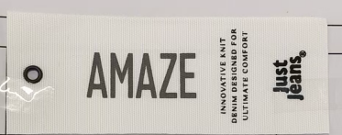
PO. Number(订单号) | S25111409 | JUSTJEANS
Style Code.(款号) | 178646
Product Code.(产品编号) | JJW-AM-IT-001 | Carton No.(箱号):
Inner Packages(包装方式） | pcs/bundle | 6/1
SIZE/qty (尺码/数量) | 12000
Carton Dimension（箱规） | 57*30*31 | Country of Origin：
Gross Weight（毛重） | 20 | Made In China
Net Weight（净重） | 19
Remark（备注）

Factory name (工厂名称)
PO. Number(订单号) | S25111409 | JUSTJEANS
Style Code.(款号) | 178646
Product Code.(产品编号) | JJW-AM-IT-001 | Carton No.(箱号):
Inner Packages(包装方式） | pcs/bundle | 6/2
SIZE/qty (尺码/数量) | 6000
Carton Dimension（箱规） | 40*40*40 | Country of Origin：
Gross Weight（毛重） | 8 | Made In China
Net Weight（净重） | 7
Remark（备注）

Factory name (工厂名称) | 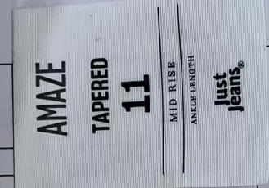
PO. Number(订单号) | S25111409 | JUSTJEANS
Style Code.(款号) | 178646
Product Code.(产品编号) | JJW-AM-PT | Carton No.(箱号):
Inner Packages(包装方式） | pcs/bundle | 6/3
SIZE/qty (尺码/数量) | 5404
Carton Dimension（箱规） | 43*41*26 | Country of Origin：
Gross Weight（毛重） | 16 | Made In China
Net Weight（净重） | 15
Remark（备注）

Factory name (工厂名称)
PO. Number(订单号) | S25111409 | JUSTJEANS
Style Code.(款号) | 178646
Product Code.(产品编号) | JJW-AM-PT | Carton No.(箱号):
Inner Packages(包装方式） | pcs/bundle | 6/4
SIZE/qty (尺码/数量) | 5294
Carton Dimension（箱规） | 43*41*26 | Country of Origin：
Gross Weight（毛重） | 16 | Made In China
Net Weight（净重） | 15
Remark（备注）

Factory name (工厂名称)
PO. Number(订单号) | S25111409 | JUSTJEANS
Style Code.(款号) | 178646
Product Code.(产品编号) | JJW-AM-PT | Carton No.(箱号):
Inner Packages(包装方式） | pcs/bundle | 6/5
SIZE/qty (尺码/数量) | 5556
Carton Dimension（箱规） | 43*41*26 | Country of Origin：
Gross Weight（毛重） | 16 | Made In China
Net Weight（净重） | 15
Remark（备注）

Factory name (工厂名称)
PO. Number(订单号) | S25111409 | JUSTJEANS
Style Code.(款号) | 178646
Product Code.(产品编号) | JJW-AM-PT | Carton No.(箱号):
Inner Packages(包装方式） | pcs/bundle | 6/6
SIZE/qty (尺码/数量) | 2913
Carton Dimension（箱规） | 43*41*26 | Country of Origin：
Gross Weight（毛重） | 8 | Made In China
Net Weight（净重） | 7
Remark（备注）

